Лист1
 |  | Шкаф-купе «Престиж»:

Высота до 2500мм
Глубина 600мм/450мм (-5%)
Материал раздвижной системы-Алюминий
Цвет раздвижной системы –
серебро матовое, золото матовое,
шампань матовая, бронза матовая.
Кромка ПВХ 2мм по периметру,
внутри кромка ПВХ 0,4мм.
Все полки крепятся жестко на евровинт.
Варианты исполнения ЛДСП более 30 цветов.
Зеркало «Серебро» сзади оклеивается
защитной пленкой.
Задняя стенка белое ЛДВП.
Штанга - труба Ø25мм на фланцах.
Упаковка в гофрокартон.
Возможно комплектование ящиками 600р/шт
Ящики полного выдвижения на шариковых направляющих.
Нестандартный цвет профиля +1200р/дверь
 |  | Размер шкафа по ширине | Две глухие створки | Одна глухая/ одна зеркальная створка | Две зеркальных створки
 |  | 1000мм | 8,800р. | 9,100р. | 9,400р.
 |  | 1100мм | 9,100р. | 9,400р. | 9,700р.
 |  | 1200мм | 9,400р. | 9,700р. | 10,000р.
 |  | 1300мм | 9,600р. | 9,900р. | 10,200р.
 |  | 1400мм | 9,900р. | 10,200р. | 10,500р.
 |  | 1500мм | 10,200р. | 10,500р. | 10,800р.
 |  | 1600мм | 10,700р. | 11,000р. | 11,300р.
 |  | 1700мм | 11,200р. | 11,500р. | 11,800р.
 |  | 1800мм | 11,700р. | 12,000р. | 12,300р.
 |  | 1900мм | 12,200р. | 12,500р. | 12,800р.
 |  | 2000мм | 12,700р. | 13,000р. | 13,400р.

 |  | Шкаф-купе «Премиум»:

Высота до 2500мм
Глубина 600мм/450мм (-5%)
Материал раздвижной системы-Алюминий
Цвет раздвижной системы –
серебро матовое, золото матовое,
шампань матовая, бронза матовая.
Кромка ПВХ 2мм по периметру,
внутри кромка ПВХ 0,4мм.
Все полки крепятся жестко на евровинт.
Варианты исполнения ЛДСП более 30 цветов.
Зеркало «Серебро» сзади оклеивается
защитной пленкой.
Задняя стенка белое ЛДВП.
Штанга - труба Ø25мм на фланцах.
Упаковка в гофрокартон.
Возможно комплектование ящиками 600р/шт
Ящики полного выдвижения.
Нестандартный цвет профиля +1200р/дверь

 |  | Размер шкафа по ширине | Все глухие створки | Две глухие/две зеркальные створки | Все зеркальные створки
 |  | 2200мм | 16,900р. | 17,700р. | 19,200р.
 |  | 2300мм | 17,400р. | 18,200р. | 19,700р.
 |  | 2400мм | 17,900р. | 18,700р. | 20,200р.
 |  | 2500мм | 18,400р. | 19,200р. | 20,700р.
 |  | 2600мм | 18,900р. | 19,700р. | 21,200р.
 |  | 2700мм | 19,400р. | 20,200р. | 21,700р.
 |  | 2800мм | 20,200р. | 21,200р. | 22,700р.
 |  | 2900мм | 21,200р. | 22,200р. | 23,700р.
 |  | 3000мм | 22,200р. | 23,200р. | 24,700р.
 |  | 3100мм | 23,200р. | 24,200р. | 25,700р.
 |  | 3200мм | 24,200р. | 25,200р. | 26,700р.

 |  | Шкаф-купе «Бостон»:
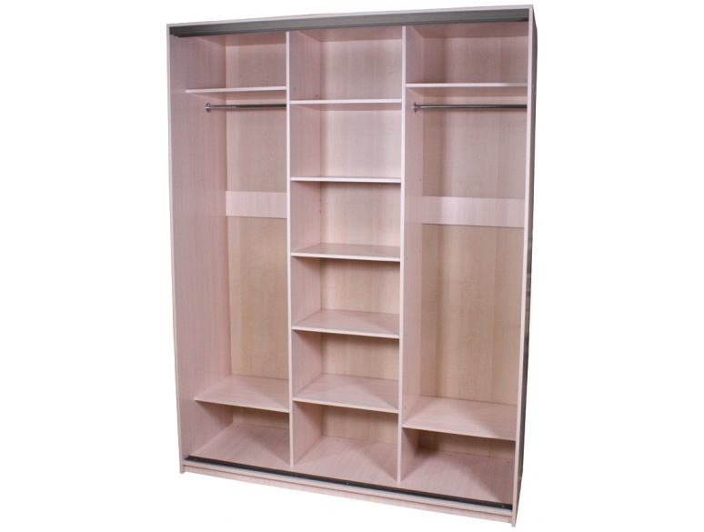

Высота до 2500мм
Глубина 600мм/450мм (-5%)
Материал раздвижной системы-Алюминий
Цвет раздвижной системы –
серебро матовое, золото матовое,
шампань матовая, бронза матовая.
Кромка ПВХ 2мм по периметру,
внутри кромка ПВХ 0,4мм.
Все полки крепятся жестко на евровинт.
Варианты исполнения ЛДСП более 30 цветов.
Зеркало «Серебро» сзади оклеивается
защитной пленкой.
Задняя стенка белое ЛДВП.
Штанга - труба Ø25мм на фланцах.
Упаковка в гофрокартон.
Возможно комплектование ящиками 600р/шт
Ящики полного выдвижения на шариковых направляющих.
Нестандартный цвет профиля +1200р/дверь
 |  | Размер шкафа по ширине | Все глухие створки | Две глухие/одна зеркальная створка | Все зеркальные створки
 |  | 1800мм | 13,100р. | 13,500р. | 15,000р.
 |  | 1900мм | 13,600р. | 14,000р. | 15,500р.
 |  | 2000мм | 14,100р. | 14,500р. | 16,000р.
 |  | 2100мм | 14,600р. | 15,000р. | 16,500р.
 |  | 2200мм | 15,100р. | 15,500р. | 17,000р.
 |  | 2300мм | 15,600р. | 16,000р. | 17,500р.
 |  | 2400мм | 16,100р. | 16,500р. | 18,000р.
 |  | 2500мм | 16,800р. | 17,200р. | 18,700р.
 |  | 2600мм | 17,500р. | 17,900р. | 19,400р.
 |  | 2700мм | 18,200р. | 18,600р. | 20,100р.
 |  | 2800мм | 18,900р. | 19,300р. | 20,800р.

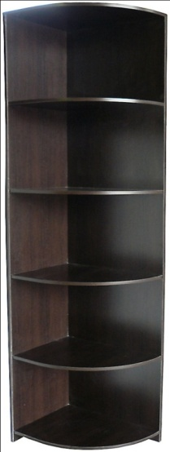
 |  | Радиусная секция "Афина"
Вариация: Левая/Правая
Высота до 2500мм
Все полки крепятся жестко на евровинт.
Варианты исполнения ЛДСП более 30 цветов.

200мм | 300мм | 400мм | 500мм
1500 | 1,700р. | 2,000р. | 2,500р.
Дополнительная полка:
+200р | +300р | +350р | +400р

Предлагаем Вашему вниманию коммерческое предложение от Мебельной Компании Forseti. Мы предлагаем Вам корпусную мебель от производителя, что бы Вы смогли повысить Вашу прибыль. Forseti - 8 лет на мебельном рынке. Качество которое не нуждается в рекламе. Мы предлагаем оптовое и розничное изготовление корпусной мебели от "Эконом" до "Элит" вариантов по Вашим размерам. А именно: - корпусных шкафов - купе,
- встроенных шкафов - купе,
- кухонных гарнитуров,
- гардеробных,
- библиотек,
- детских гарнитуров,
- прихожих,
- гостиных,
- спальных гарнитуров,
- торгового и офисного оборудования.
Производство выполняется на новом Европейском оборудовании, квалифицированным персоналом. Используются качественные материалы и фурнитура от проверенных поставщиков. Наши поставщики - это: "Lamarty", "Avanti", "Sedak", "Росплит", "Техно пласт", "Русский ламинат" и др. Производство постоянно модернизируется и развивается, открываются новые направления в изготовлении мебели. Продукция, выпускаемая нашим производством отличается высоким качеством и строгим контролем технологического процесса. Почему с Нами выгодно: * Конкурентные цены,
* Партнерские скидки и привилегии,
* Возможно предоставление продукции на реализацию,
* Срок выполнения заказа от 3 до 14 рабочих дней,
* Возможность открытия фирменных салонов "Forseti",
* Рекламная поддержка,
* Гарантия 12 месяцев.
----------------------------------------------------------------------------------- С Уважением мебельная компания Forseti. По всем вопросам Вы можете связаться с нами по E-mail: Kodesh@bk.ru По телефону: +79061476230 - отдел оптовых продаж, +79374567444 - отдел приемки заказов,
+79372752413 - отдел розничных продаж.

